Suite de pruebas
CASOS DE PRUEBAS - SGP Pitagora
No | Caso de prueba | Prioridad | Precondiciones | Datos de entrada | Pasos | Resultados Esperado | Resultado Obtenido | Estado prueba
AREA FUNCIONAL: Autenticar Usuario
CP01 | Login exitoso de administrador | Alta | El usuario debe estar registrado y activo en la BD. | Usuario: Contraseña: | 1. Ingresar correo. 2. Ingresar contraseña. 3. Clic en "Ingresar" | El sistema valida credenciales, genera token y redirige al Dashboard de Administrador. | 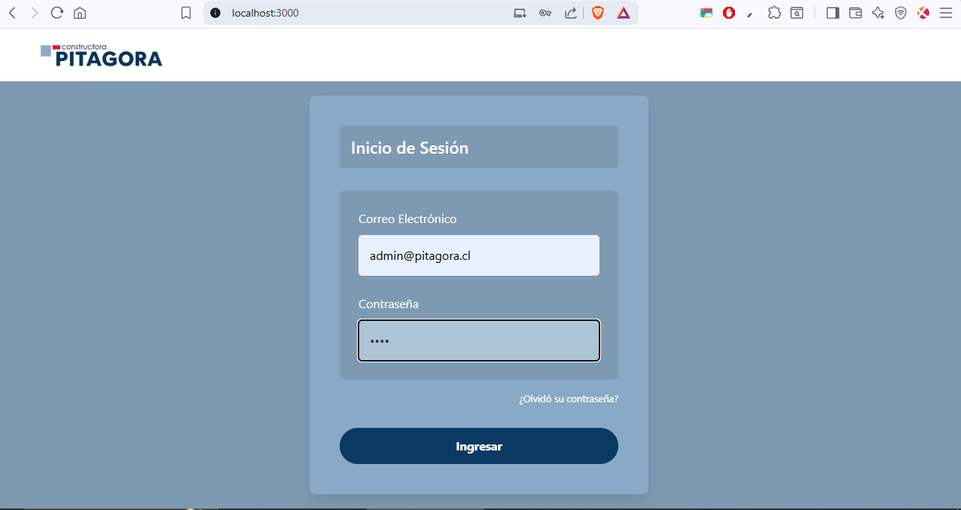 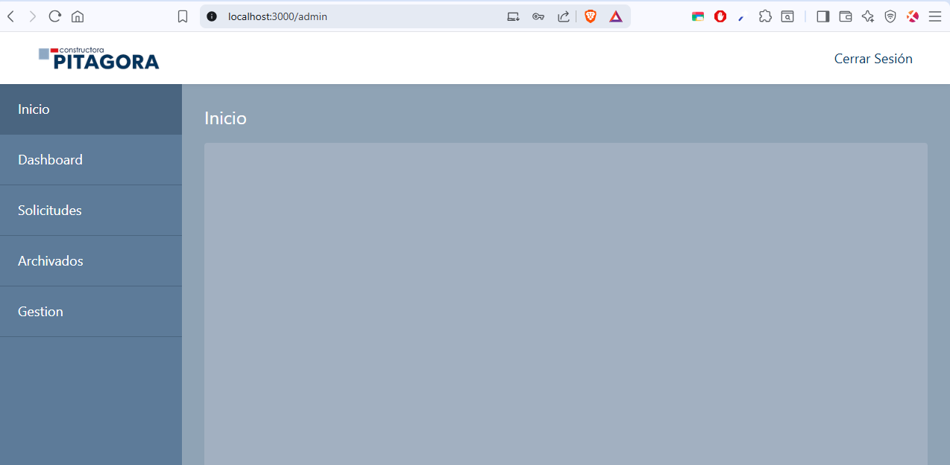 | OK
CP02 | Login Exitoso de Cliente | Alta | El usuario debe estar registrado y activo en la BD. | Usuario: Contraseña: | 1. Ingresar correo. 2. Ingresar contraseña. 3. Clic en "Ingresar" | El sistema valida credenciales y redirige a la vista de "Mis Solicitudes" del Cliente. | 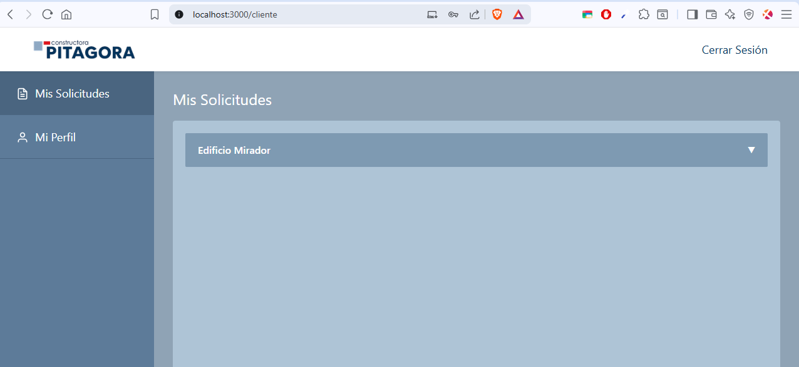 | OK
CP03 | Error por Credenciales Incorrectas | Media | El usuario existe en la BD. | Usuario: Contraseña: | 1. Ingresar correo. 2. Ingresar clave incorrecta. 3. Clic en "Ingresar". | El sistema deniega el acceso y muestra el mensaje: "La contraseña ingresada es incorrecta.". | 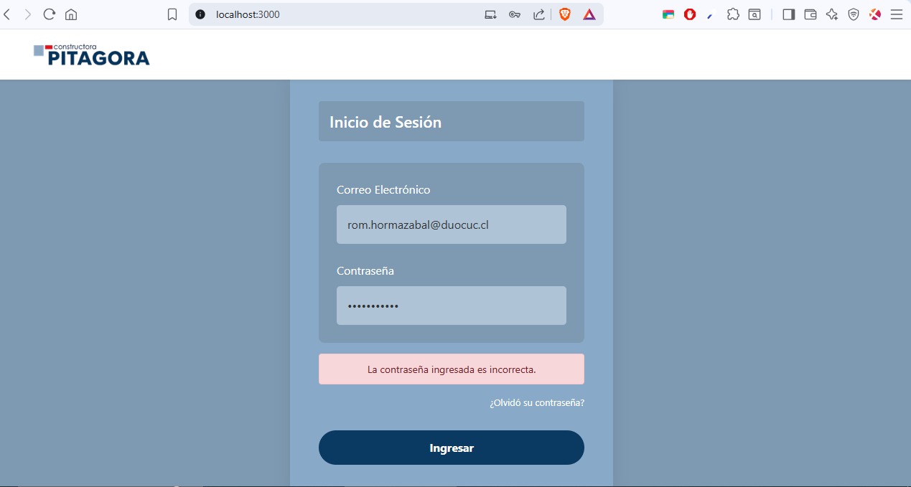 | OK
CP04 | Intento con Usuario Inactivo | Media | El usuario existe pero su estado es 'INACTIVO'. | Usuario: Contraseña: | 1. Ingresar credenciales de cuenta inactiva. 2. Clic en "Ingresar". | El sistema muestra mensaje de alerta: "Cuenta inactiva, contacte al administrador". | 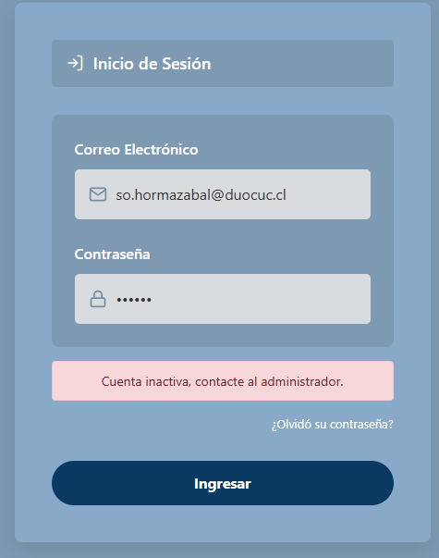 | OK
CP05 | Validación de campos vacíos | Baja | Estar en la pantalla de Login. | Usuario: Contraseña: | 1. Dejar campos vacíos. 2. Clic en "Ingresar". | El sistema resalta los campos en rojo o muestra mensaje de obligatoriedad. | 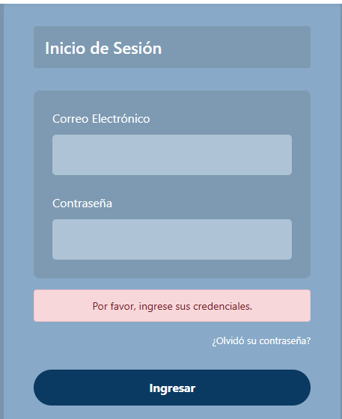 | OK
AREA FUNCIONAL : Gestión de Usuarios (Admin)
CP06 | Crear nuevo usuario exitosamente | Alta | El Administrador debe estar autenticado en el sistema. | Datos del usuario | 1. Acceder al módulo "Gestión" y luego "Usuarios". 2. Seleccionar "Crear Nuevo". 3. Ingresar datos en el formulario y guardar. | El sistema valida el formato de RUT y correo. Encripta la contraseña y guarda el registro. Impide la creación si el RUT (activo) o el correo ya están registrados en la base de datos. | 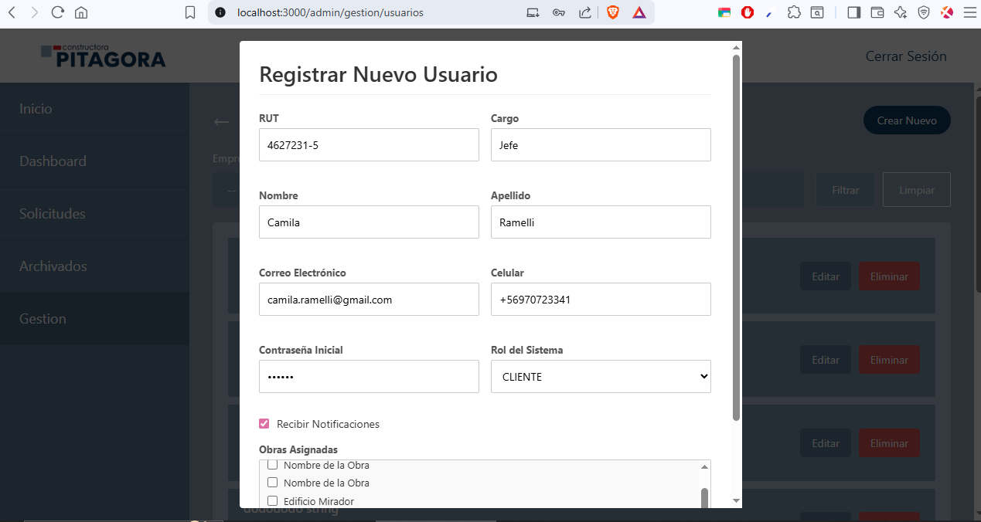 | OK
CP07 | Reactivar Usuario | Media | El Administrador debe estar autenticado en el sistema. El RUT debe existir en la base de datos con estado activo: false. | RUT de un usuario inactivo. | 1. Ingresar los datos de un usuario utilizando un RUT inactivo. 2. Confirmar la pregunta del sistema para reactivar la cuenta. | 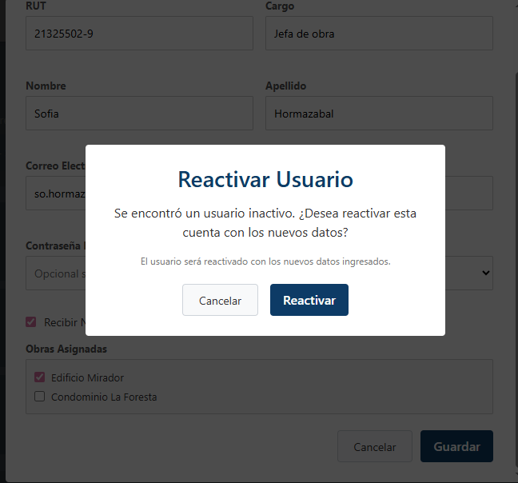 El sistema detecta el estado inactivo y cambia el registro a activo: true en lugar de generar un duplicado. | 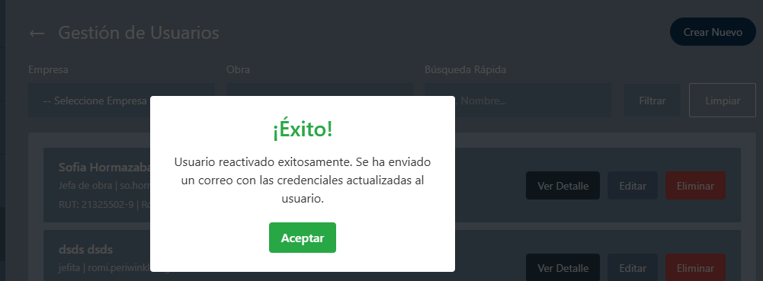 | OK
CP08 | Editar Usuario | Alta | El usuario a modificar debe existir en el sistema. Administrador autenticado. | Nuevos datos. | 1. Localizar al usuario en el listado. 2. Seleccionar al usuario y elegir "Editar". 3. Modificar los campos necesarios y confirmar. | 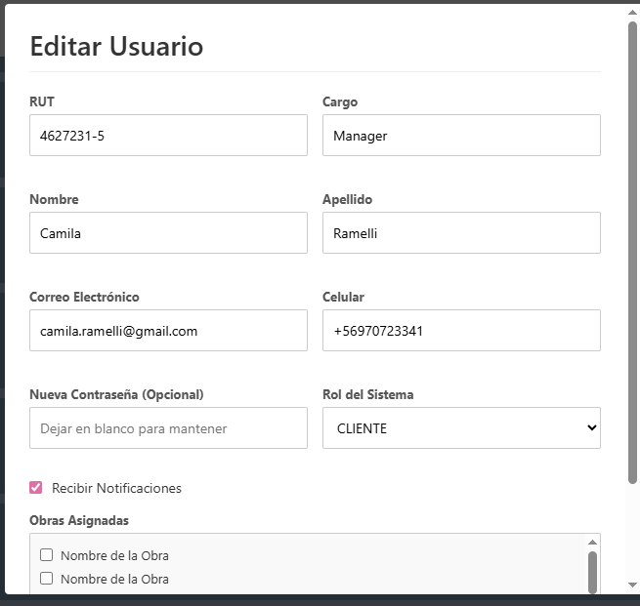 El sistema actualiza el registro. Si se completa el campo de contraseña, esta se encripta. La acción falla si se intenta usar un correo que ya existe en otra cuenta. |  | OK
CP09 | Eliminar/Desactivar Usuario | Media | El usuario debe estar en estado activo: true. Administrador autenticado. | N/A | 1. Localizar al usuario en el listado. 2. Seleccionar la opción "Eliminar" (Desactivar). 3. Confirmar la baja del usuario. | El sistema cambia el atributo activo a false. Se desactiva el envío de notificaciones para el usuario. El sistema impide la acción si el Administrador intenta desactivar su propia cuenta. | 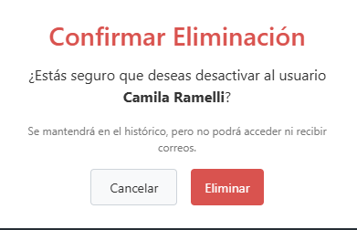 | OK
AREA FUNCIONAL : Gestión de Empresas y Obras (Admin)
CP10 | Crear Empresa | Alta | Administrador autenticado en el sistema. | RUT y Razón Social. | 1. Acceder al módulo "Gestión" y luego "Clientes". 2. Seleccionar "Crear Nuevo". 3. Ingresar datos en el formulario y guardar. | 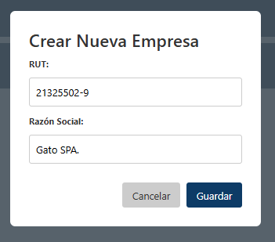 El sistema valida que RUT no esté duplicado o sea inválido y que no hayan campos obligatorios vacíos. Guarda la empresa con estado activo: true |  | OK
CP11 | Modificar Empresa | Media | Administrador autenticado en el sistema. | Nueva Razón Social y/o RUT. | 1. Acceder al módulo "Gestión" y luego "Clientes". 2. Ubicar Cliente y seleccionar "Editar". 3. Modificar los campos necesarios y confirmar. | El sistema valida RUT y actualiza la empresa con estado activo: true. Impide acción si RUT está duplicado o hay un campo obligatorio vacío. | 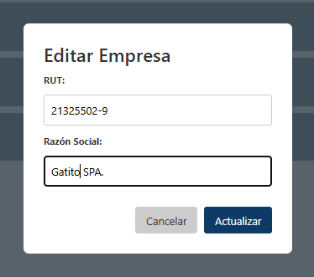 | OK
CP12 | Eliminar Empresa | Media | Empresa en estado activo: true. | N/A | 1. Acceder al módulo "Gestión" y luego "Clientes". 2. Ubicar Cliente y seleccionar "Eliminar". 3. Confirmar la acción. | Sistema guarda a la empresa con estado activo: false. Obras asociadas no podrán recibir nuevas solicitudes. | 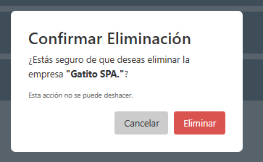 | OK
CP13 | Crear Obra | Alta | Administrador autenticado en el sistema. | Datos de nueva obra | 1. Acceder al módulo "Gestión" y luego "Obras". 2. Seleccionar "Crear Nuevo". 3. Ingresar datos en el formulario y guardar. | 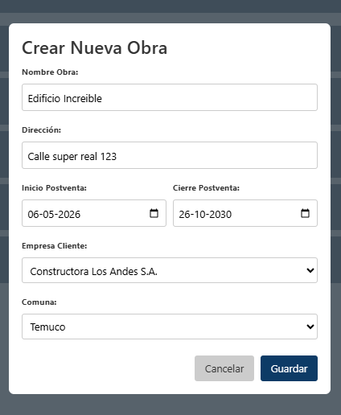 Sistema valida que los campos obligatorios no estén vacíos. Guarda la obra con activo: true. |  | OK
CP14 | Modificar Obra | Media | Administrador autenticado en el sistema. | Nuevos datos. | 1. Acceder al módulo "Gestión" y luego "Obras". 2. Ubicar Obra y seleccionar "Editar". 3. Modificar los campos necesarios y confirmar. | 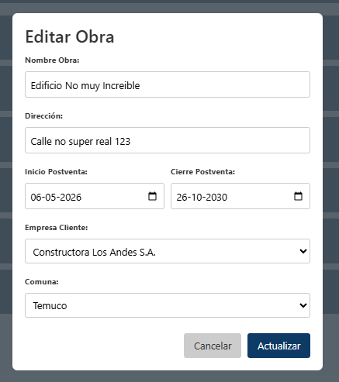 Sistema valida, actualiza la información y la obra queda modificada. Excepción si el ID de Comuna/Empresa no existe. |  | OK
CP15 | Eliminar Obra | Media | Administrador autenticado en el sistema. | N/A | 1. Acceder al módulo "Gestión" y luego "Obras". 2. Ubicar Obra y seleccionar "Eliminar". 3. Confirmar la acción. | Sistema guarda obra con estado activo: false. Obra deja de ser visible para nuevas solicitudes, pero permite gestión de casos pendientes. | 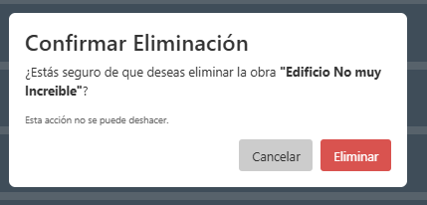 | OK
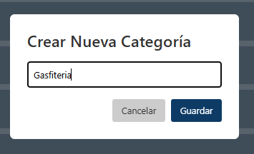
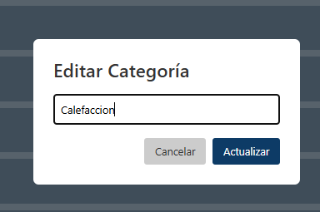
AREA FUNCIONAL : Parametrización y Catálogos (Admin)
CP16 | Crear/Editar Categoría | Media | Administrador autenticado en el sistema. | Nombre de la categoría | 1. Acceder al módulo "Gestión" y luego "Categorías". 2. Seleccionar "Crear Nuevo" o "Editar". 3. Ingresar datos en el formulario y guardar. | El sistema valida que el nombre no esté duplicado. Guarda con activo = true o actualiza. |  | OK
CP17 | Eliminar Categoría | Media | Administrador autenticado en el sistema. | N/A | 1. Acceder al módulo "Gestión" y luego "Categoría". 2. Ubicar Categoría y seleccionar "Eliminar". 3. Confirmar la acción. | Categoría cambia a activo: false. Todas las subcategorías asociadas cambian a activo: false. | 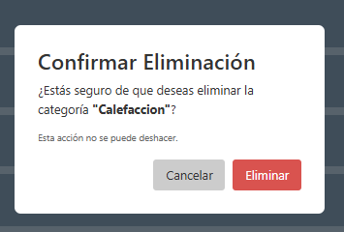 | OK
CP18 | Crear/Editar SubCategoría | Media | Administrador autenticado en el sistema. | Nombre de la subcategoría y categoría padre | 1. Acceder al módulo "Gestión" y luego "SubCategorías". 2. Seleccionar "Crear Nuevo" o "Editar". 3. Ingresar datos en el formulario y guardar. | 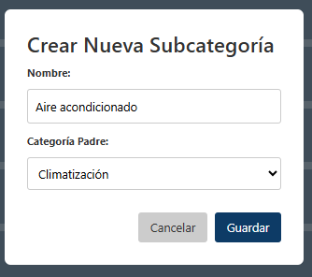 El sistema valida nombre no duplicado y selección de categoría padre. Guarda o actualiza correctamente. | 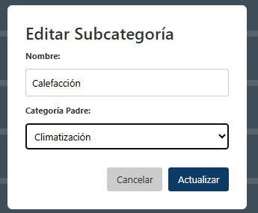 | OK
CP19 | Eliminar SubCategoría | Media | Administrador autenticado en el sistema. | N/A | 1. Acceder al módulo "Gestión" y luego "SubCategoría". 2. Ubicar SubCategoría y seleccionar "Eliminar". 3. Confirmar la acción. | Sistema guarda la subcategoría con estado activo: false. Queda inhabilitada. | 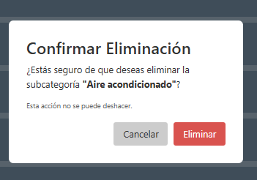 | OK
AREA FUNCIONAL : Ciclo de Vida de Solicitudes de Postventa
CP20 | Registro de Solicitud | Alta | Usuario autenticado | Descripción, ubicación, evidencia fotográfica. | 1. Completar formulario. 2. Adjuntar evidencia fotográfica. | Sistema genera ID automático, guarda la solicitud en estado "Pendiente" y envía notificación. Excepción por exceso de caracteres o formato inválido. | 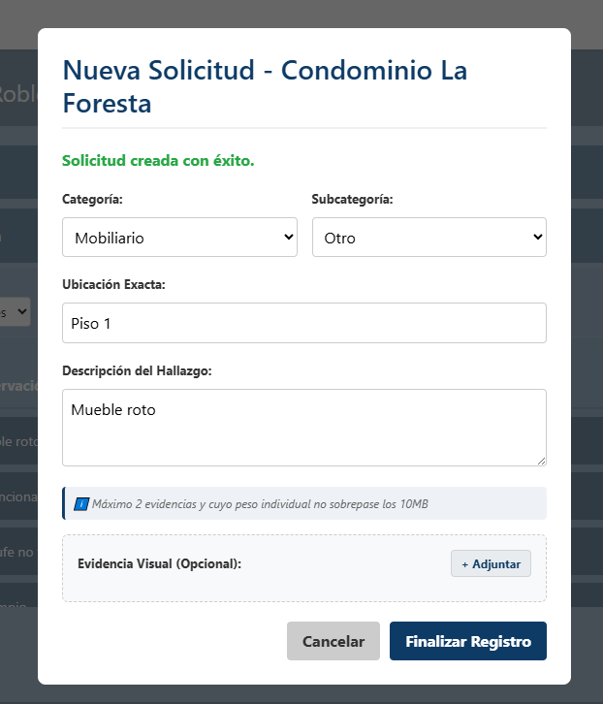 | OK
CP21 | Gestión de Estados | Alta | Solicitud en estado PENDIENTE o EN PROCESO | Selección de nuevo estado. | 1. Acceder a detalle de solicitud. 2. Cambiar a EN PROCESO o NO APLICA. | 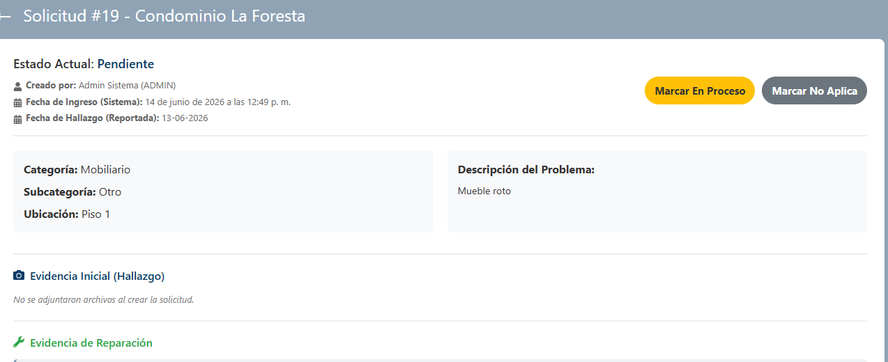 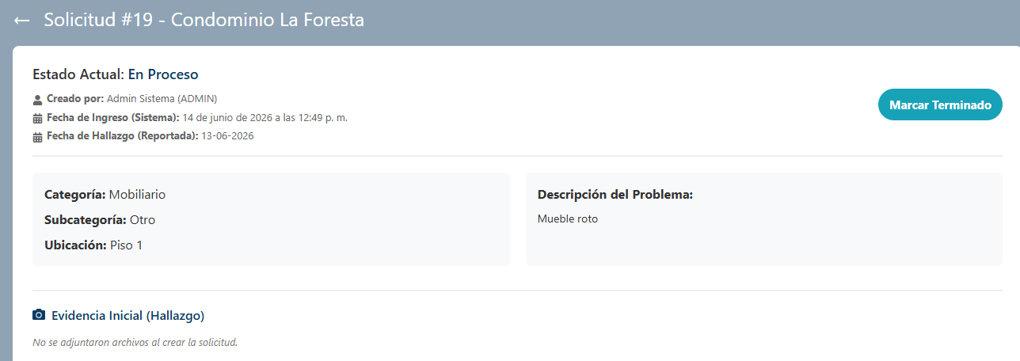 El sistema actualiza el registro e impide saltar estados lógicos. Al cambiar a TERMINADO, se envía correo para aprobación/rechazo. | 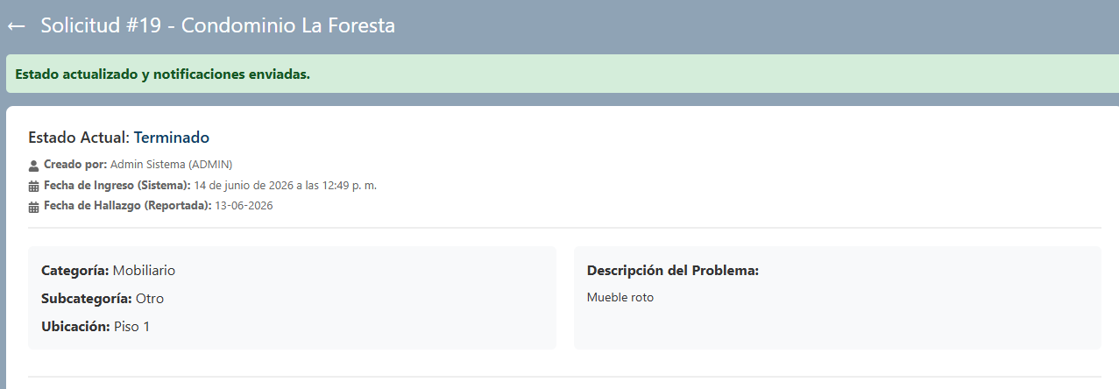 | OK
CP22 | Firma de conformidad | Alta | Solicitud en estado 'Terminado'. | Decisión, puntuación, justificación. | 1. Cliente accede al link desde su correo. 2. Selecciona 'Aceptar' o 'Rechazar'. 3. Asigna puntuación. | 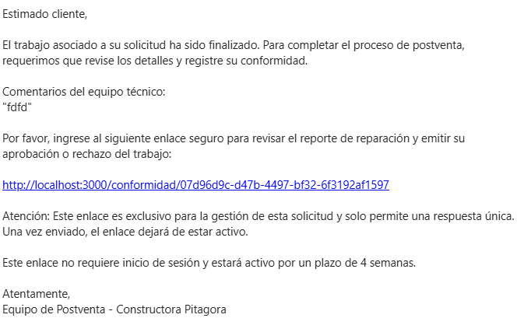 El estado cambia a 'APROBADO' o 'RECHAZADO'. Si rechaza, es obligatoria la justificación o se bloquea el envío. | 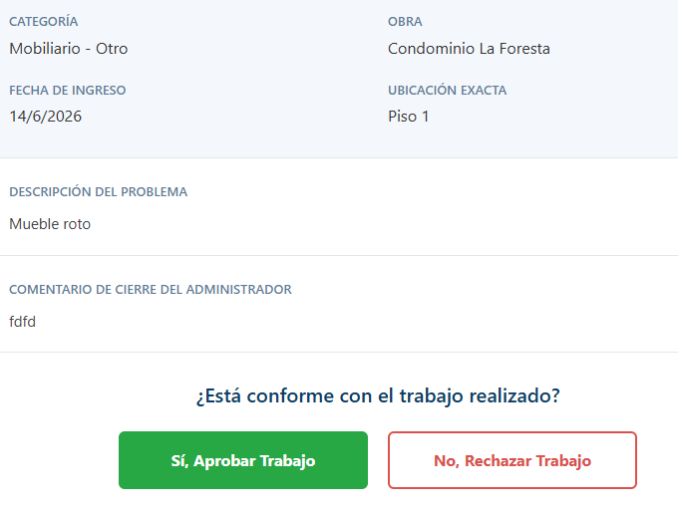 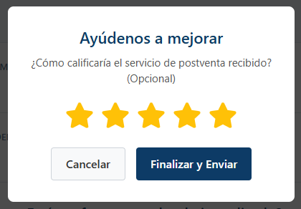 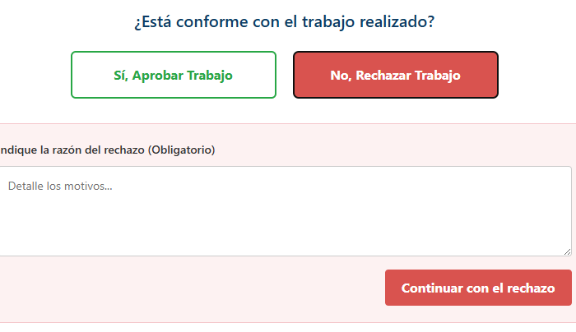 | OK
CP23 | Cierre Automático | Media | Solicitud transicionada a TERMINADO. | N/A | 1. Esperar cumplimiento de la cuarta semana sin respuesta del cliente. | Sistema cambia el estado a APROBADO automáticamente. El ciclo se cierra definitivamente. |  | OK
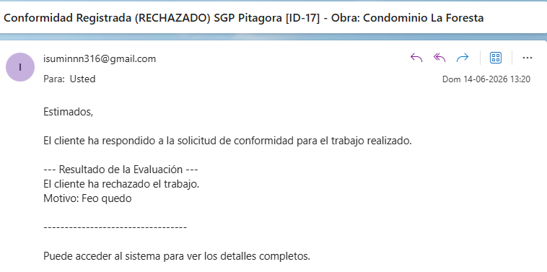
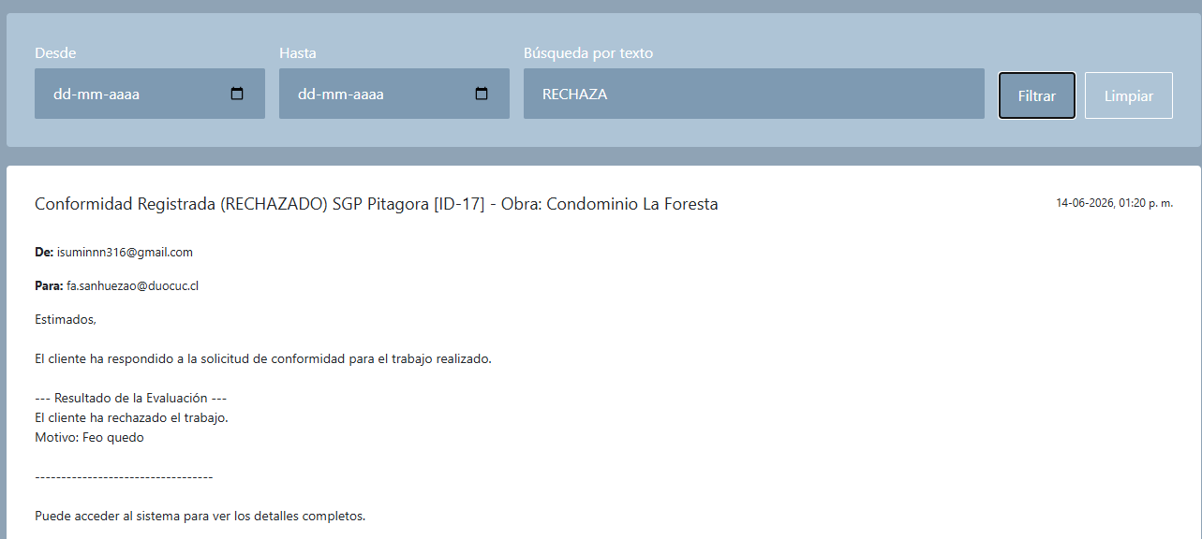
CP24 | Trazabilidad | Alta | Solicitud creada (en cualquier estado). | Interacción de correo entrante/saliente. | 1. Enviar/recibir correo asociado al caso. 2. Buscar en módulo de archivados. | Captura automática y vinculación al ID del caso en la ficha histórica de forma inmediata. |  | OK
CP25 | Dashboard y Exportación | Media | Existen datos en el sistema. | Filtros (Mes, Año, Obra) | 1. Aplicar filtros. 2. Seleccionar 'Exportar' (Excel/PDF). | Visualización de métricas en pantalla y obtención del reporte visual exportado. Mensaje de error si no hay datos. | 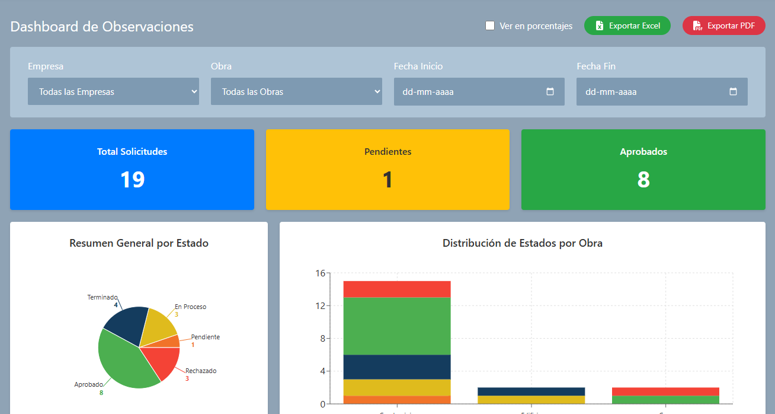 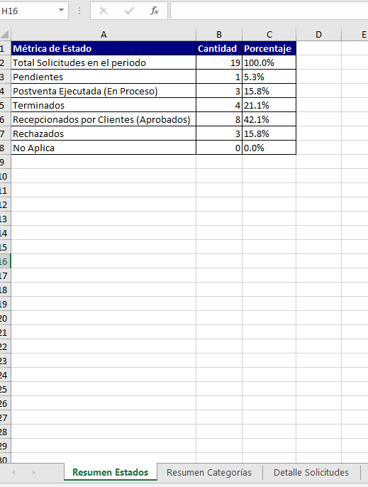 | OK
CP26 | Solicitud exitosa de recuperación de contraseña | Alta | El usuario debe tener una cuenta registrada y activa. | Correo electrónico registrado. | 1. Ir a la pantalla de Login y seleccionar "Recuperar contraseña". 2. Ingresar el correo electrónico válido. 3. Hacer clic en el botón de envío. | 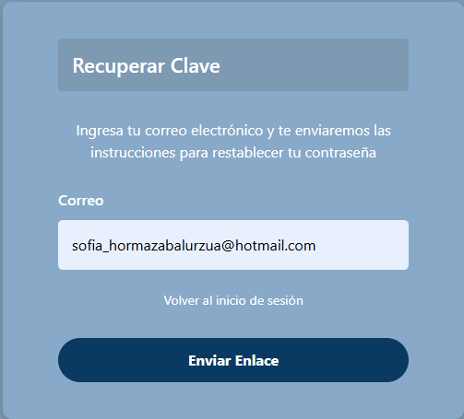 El sistema valida el correo, genera un token de recuperación único con tiempo limitado y envía un email con el link seguro | 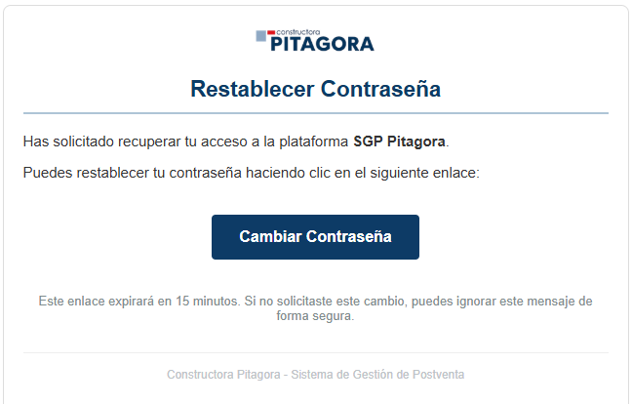 | OK
CP27 | Intento de recuperación con correo no registrado | Media | Estar en la interfaz de recuperación de contraseña. | Correo electrónico inexistente. | 1. Ingresar un correo que no exista en los registros. 2. Hacer clic en enviar. | El sistema deniega la acción y despliega un mensaje indicando que el correo no existe en la base de datos. | 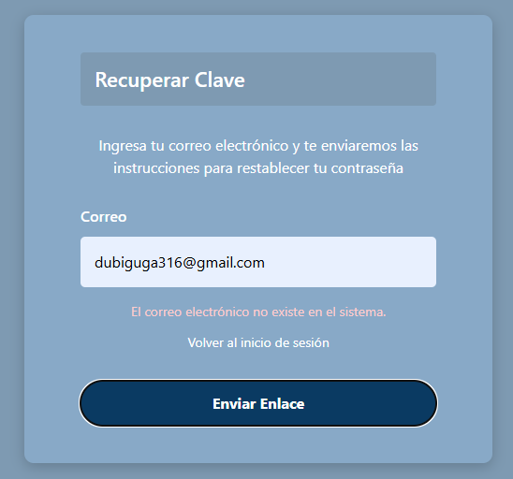 | OK
CP28 | Acceso a link de conformidad ya procesado o cerrado | Alta | Solicitud previamente cerrada, aprobada o rechazada. | N/A. | 1. Hacer clic en el enlace de conformidad desde el correo del cliente. | 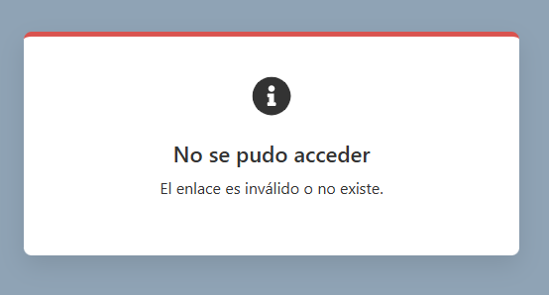 El sistema detecta el ciclo cerrado y muestra el mensaje de excepción "No se pudo acceder". |  | OK
CP29 | Visualización restringida de solicitudes - Perfil Cliente | Alta | Cliente autenticado con solicitudes asociadas. | N/A. | 1. Hacer clic en "Mis Solicitudes". 2. Seleccionar una solicitud del listado. | 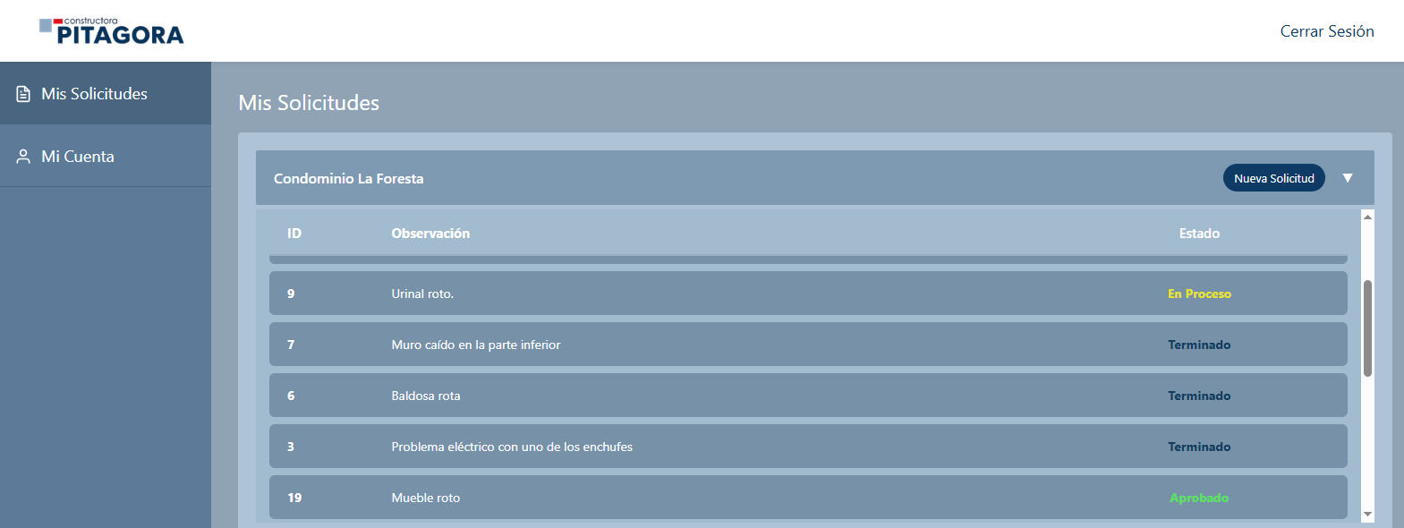 El sistema aísla la consulta y despliega de forma inmediata y exclusiva las solicitudes pertinentes a la obra del cliente, navegando de manera fluida a su detalle. |  | OK
CP30 | Modificación exitosa de datos personales de cuenta | Media | Cliente autenticado en la plataforma. | Nuevos valores para campos editables. | 1. Hacer clic en el apartado "Mi cuenta". 2. Alterar uno o más campos permitidos. 3.Hacer clic en "Guardar". | La base de datos aplica las modificaciones de forma limpia y la interfaz refresca reflejando inmediatamente la información actualizada del perfil. | 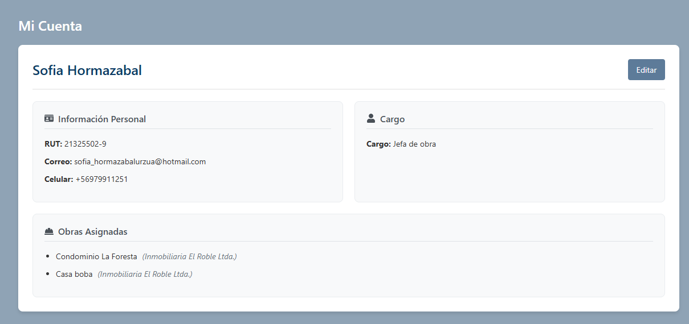 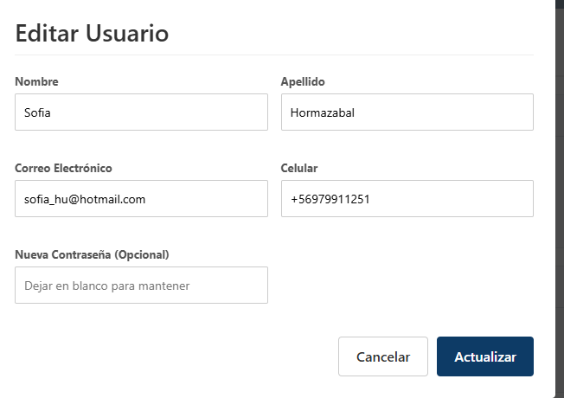 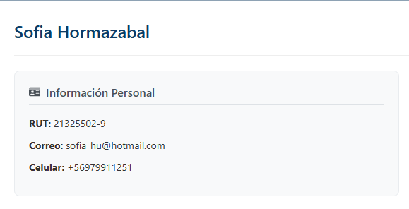 | OK

